Sheet1
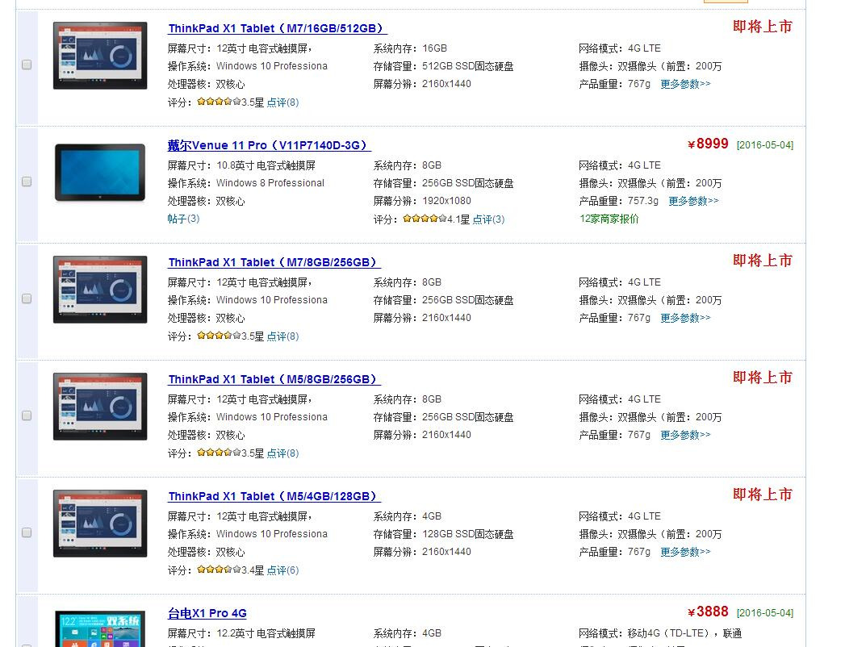
品牌 | 型号 | 尺寸 | 分辨率 | 内存 | CPU | 网络 | 版本 | 存储空间 | TF卡支持 | USB | 发布时间 | 报价 | 订购
联想 | S8-50 | 8 | 1920x1200 | 2 | Atom Z3745 | 联通4G（TD-LTE/FDD-LTE） 联通3G（WCDMA） | 4.4 | 16 | 32 | Micro-USB | 2014 | 1689 | 打开
华硕 | Z380KL | 8 | 1280x800 | 3 | MSM8929 | 移动4G（TD-LTE） 联通4G（TD-LTE/FDD-LTE） 移动3G（TD-SCDMA） 联通3G（WCDMA） | 5 | 32 | 64 | Micro-USB | 2015 | 1399 | 打开
三星 | T715C | 8 | 2048x1536 | 3 | xynos 5433 | 移动4G（TD-LTE） 联通4G（TD-LTE/FDD-LTE） 移动3G（TD-SCDMA） 联通3G（WCDMA） | 5 | 32 | 128 | Micro-USB | 2015 | 3588 | 打开
三星 | T715C | 8.4 | 2560x1600 | 3 | -- | 移动4G（TD-LTE） 联通4G（TD-LTE/FDD-LTE） 移动3G（TD-SCDMA） 联通3G（WCDMA） | 4.4 | 16 | 128 | Micro-USB | 2014 | 2499 | 打开
http://detail.zol.com.cn/tablepc/index401282.shtml
http://detail.zol.com.cn/tablepc/index398999.shtml

